Накладная-№3
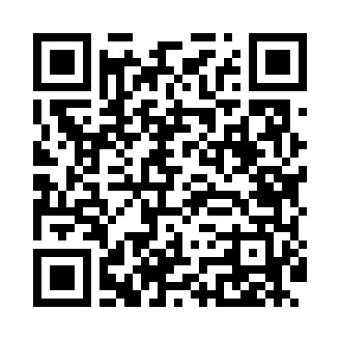
Номер товарно-транспортной накладной: |  |  | Торговый представитель: Kamol aka
Поставщик: Toshkent falcon fly 2 |  |  | Телефон торгового представителя: +998979626299
Дата отгрузки: 21.10.2025 |  |  | Контрагент: Dona zakass
Дата консигнации: |  |  | Адрес:
Доставщик: |  |  | Телефон:
Телефон доставщика:
Время заказа: 21.10.2025 13:49:35
№ | Штрих-код | Название товаров (работ,услуг) | Количество | Количество в кейсе | Цена | Сумма
 |  |  | 20 |  |  | 78
1 | 6909917140691 | Складная пластиковая корзина для белья, 35×40 см, DB-140-69 | 20 | 20 шт. | 3.90 | 78
Итого: 78$|->UZS: 975,000.00

